Hoja1
2024-01-17

LA PAZ 28 - HAEDO 4460-2005
BUENOS AIRES luquearti@gmail.com
____________________________________________________________________________________
"SOPORTE tipo BRACKET”
“Hierro Reforzado”
“BLANCO”
" ESCUADRAS FIJAS para ESTANTES "
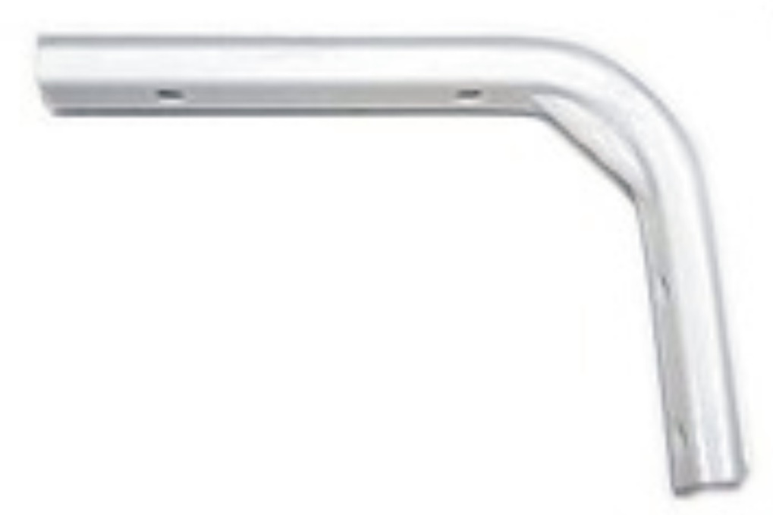

COD. | DESCRIPCION | PRECIO
SBI-15 | Soporte BRACKET 100x 150mm. | 389.68
SBI-20 | Soporte BRACKET 150x 200mm. | 578.19
SBI-25 | Soporte BRACKET 200x 250mm. | 724.49
SBI-30 | Soporte BRACKET 250x 300mm. | 872.21
SBI-35 | Soporte BRACKET 250x 350mm. | 953.81

Envase x 20 unidades

T

